Cтолы
Мебель для персонала "XTEN-М"
Внимание! При комплектации рабочих мест из коллекции "XTEN-M" используются шкафы, тумбы, приставки и дополнительные элементы из серии "XTEN"
Основные цвета: Дуб Сонома, Бук Тиара, Дуб Юкон Модерн, Белый, Сосна Эдмонт |  |  | Москва/Санкт-Петербург | Цены в рублях на |  | 2026-01-01
Изображение | Артикул | Габаритные размеры | Описание | Вес (кг) | Объем (м.куб.) | Цена
Столы письменные
 | XMST 127 | 1200х700х755 | Столешница из ЛДСП т.25мм., кромка ПВХ т. 2мм., фронтальная панель из ЛДСП т. 18 мм., опоры - металлокаркас из трубы 50х25, цвет серебро. Стол комплектуется двумя заглушками. | 31.0 | 0.129 | 22491
 | XMST 147 | 1400х700х755 |  | 34.0 | 0.14 | 23494
 | XMST 167 | 1600х700х755 |  | 38.0 | 0.143 | 24432
 | XMCET 149 (L/R) | 1400х900х755 | Столешница из ЛДСП т.25мм., кромка ПВХ т. 2мм., фронтальная панель из ЛДСП т. 18 мм., опоры - металлокаркас из трубы 50х25, цвет серебро. Стол комплектуется одной заглушкой. | 39.0 | 0.146 | 24085
 | XMCET 169 (L/R) | 1600х900х755 |  | 43.0 | 0.156 | 24970
 | XMCT 149 (L/R) | 1400х900х755 | Столешница из ЛДСП т.25мм., кромка ПВХ т. 2мм., фронтальная панель из ЛДСП т. 18 мм., опоры - металлокаркас из трубы 50х25, цвет серебро. Стол комплектуется одной заглушкой. | 39.0 | 0.146 | 24298
 | XMCT 169 (L/R) | 1600х900х755 |  | 43.0 | 0.156 | 25306
Стол руководителя
 | XMET 169 | 1600х867х755 | Столешница из ЛДСП т.25мм., кромка ПВХ т. 2мм., фронтальная панель из ЛДСП т. 18 мм., опоры - металлокаркас из трубы 50х25, цвет серебро. Стол комплектуется двумя заглушками. | 42.0 | 0.156 | 25250
 | XMET 189 | 1800х914х755 |  | 47.0 | 0.166 | 26640
Комбинации элементов
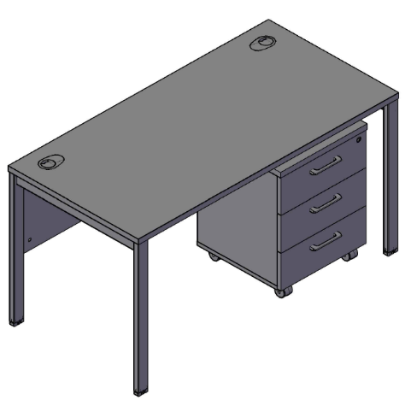 X-TEN M Комбинация №1 |  |  |  | Наименование/Артикул |  | Цена
 |  |  |  | Стол письменный XMST 147 |  | 23494
 |  |  |  | Тумба мобильная XMC-3D.1A |  | 9719
 |  |  |  | Общая сумма: |  | 33213

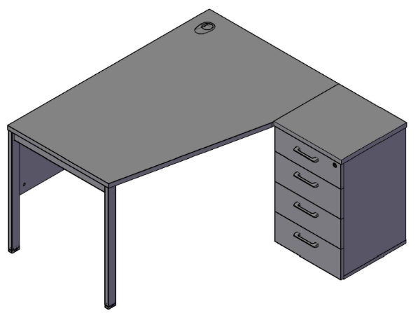 X-TEN M Комбинация №2 |  |  |  | Наименование/Артикул |  | Цена
 |  |  |  | Стол письменный XMCT 149R |  | 24298
 |  |  |  | Тумба приставная XLC-4D.1A |  | 12631
 |  |  |  | Общая сумма: |  | 36929

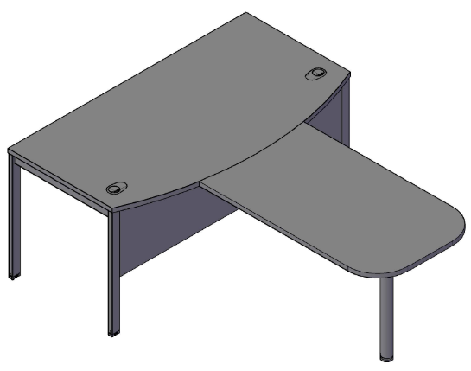 X-TEN M Комбинация №3 |  |  |  | Наименование/Артикул |  | Цена
 |  |  |  | Стол руководителя XMET 169 |  | 25250
 |  |  |  | Брифинг-приставка XB 127 |  | 6178
 |  |  |  | Общая сумма: |  | 31428

